Email
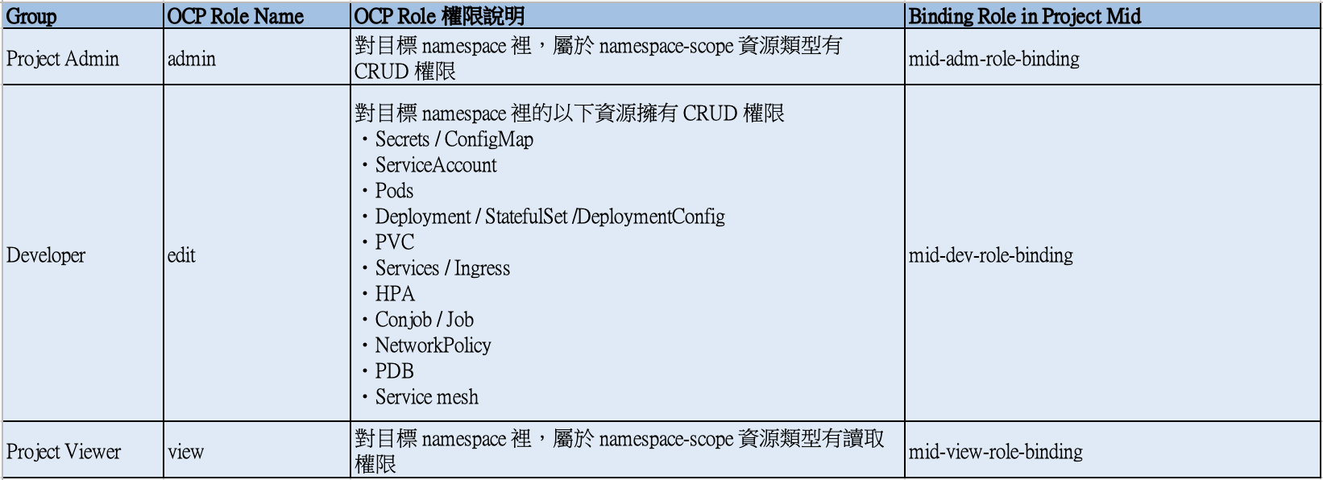
Namespace Name (Project Name)
mid
Name | Email | OCP Role Name | 申請動作 | 申請日期 | 生效日期
 |  | 下拉選單
Steven Wang | stevenw@tw.ibm.com | admin | 新增 | 2024-08-23 | 2024-08-26
Daniel Chang | chdaniel@tw.ibm.com | admin | 新增 | 2024-08-23 | 2024-08-26
Frank Fu | frankfu@ibm.com | admin | 新增 | 2024-08-23 | 2024-08-26
Spencer Chen | spencer.chen1@ibm.com | edit | 新增 | 2024-08-23 | 2024-08-26
Simon Lee | simonlee@tw.ibm.com | edit | 新增 | 2024-08-23 | 2024-08-26
Joyce Chang | cjoycetw@tw.ibm.com | edit | 新增 | 2024-08-23 | 2024-08-26
Andrew Fu | andrew.fu@ibm.com | edit | 新增 | 2024-08-23 | 2024-08-26

